CRONOGRAMA CAL
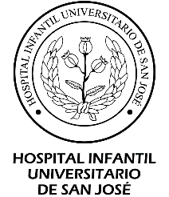 | FUNDACIÓN HOSPITAL INFANTIL UNIVERSITARIO DE SAN JOSÉ
 | NIT 900098476-8
 | GESTION DE LA TECNOLOGIA
 | CRONOGRAMA DE CALIBRACIÓN Y/O CALIFICACIÓN DE EQUIPOS BIOMEDICOS
AÑO: 2026
N° | AREA | UBICACIÓN | NOMBRE ACTIVO | MARCA | MODELO | SERIE | ACTIVO FIJO | PROVEEDOR | CALIBRACIÓN O CALIFICACIÓN | AM | FECHA DE ULTIMA CALIBRACION Y/O CALIFICACIÓN | N° CERTIFICADO | FACTURA | ENE | FEB | MAR | ABR | MAY | JUN | JUL | AGO | SEP | OCT | NOV | DIC
218 | URGENCIAS ADULTO | CUARTO DE TERAPIA RESPIRATORIA | TERMOHIGROMETRO | KEX GERMANY | SH-109 | 37807 | 18143 | CELSIUS | CALIBRACIÓN | 2025-825 | 2025-05-22 | CC 458048S |  |  |  |  |  |  | 24

 |  |  |  |  |  |  |  |  |  |  |  |  |  | 0 | 9 | 37 | 11 | 29 | 31 | 14 | 18 | 15 | 19 | 30 | 18

